상품제안서
마이마이고무장갑+속장갑+ 위생혼합3종(치매예방) | 상품코드: F28557

 |  |  |  |  |  |  | 02-412-0044 | www.easy1.co.kr
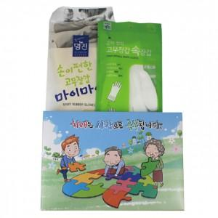

【상세/제작정보】 | 스티커 제작 및 부착 문의 종이케이스

【인쇄/포장옵션】 | / 포장불가능

【공급단가】 | 수량 | 100~ | 300~ | 500~ | 1,000~ | 3,000~
*VAT별도 | 단가 | 3,840원 | 3,770원 | 3,680원 | 3,610원 | 3,520원

【상품 URL】 | https://dev.easy1.co.kr:443/src/goods_detail.php?gdno=28557

